Worksheet
視能訓練士 | 2021 | 保健医療福祉と視能障害のリハビリテーションの理念 |  | 2021_co_21_pm001
 |  | ノーマライゼーションについて正しいのはどれか。
 |  | 1 | 見え方の質を尊重する概念
 |  | 2 | 生活の質を尺度としてとらえる概念
 |  | 3 | 誰もが利用しやすいサービスを提供すること
 |  | 4 | 生活の支障となる物理的・精神的障壁を取り除く施策
 |  | 5 | 障害者も健常者と同様の生活をできるように支援すること | 正解
視能訓練士 | 2021 | 眼科薬理学 |  | 2021_co_21_pm002
 |  | アトロピン硫酸塩の点眼の副作用はどれか。
 |  | 1 | 下 痢
 |  | 2 | 縮 瞳
 |  | 3 | 徐 脈
 |  | 4 | 発 熱 | 正解
 |  | 5 | 顔面蒼白
視能訓練士 | 2021 | 人体の構造と機能及び心身の発達・加齢 |  | 2021_co_21_pm003
 |  | ヒトの染色体数はどれか。
 |  | 1 | 40
 |  | 2 | 42
 |  | 3 | 44
 |  | 4 | 46 | 正解
 |  | 5 | 48
視能訓練士 | 2021 | 眼科薬理学 |  | 2021_co_21_pm004
 |  | 点眼薬の眼内移行が亢進するのはどれか。
 |  | 1 | 角膜炎 | 正解
 |  | 2 | 眼瞼炎
 |  | 3 | 結膜炎
 |  | 4 | 虹彩炎
 |  | 5 | 視神経炎
視能訓練士 | 2021 | 疾病と障害の成り立ち及び回復過程の促進 |  | 2021_co_21_pm005
 |  | 飛沫感染で発症しないのはどれか。
 |  | 1 | 風 疹
 |  | 2 | 結 核
 |  | 3 | B型肝炎 | 正解
 |  | 4 | 中東呼吸器症候群＜MERS＞
 |  | 5 | 新型コロナウイルス感染症＜COVID-19＞
視能訓練士 | 2021 | 視覚機能の基礎と検査機器（眼解剖） |  | 2021_co_21_pm006
 |  | 房水の流れで正しいのはどれか。
 |  | 1 | 毛様体突起→前房→瞳孔領→後房→Schlemm管→集合管→線維柱帯
 |  | 2 | 毛様体突起→前房→瞳孔領→後房→線維柱帯→Schlemm管→集合管
 |  | 3 | 毛様体突起→後房→瞳孔領→前房→集合管→線維柱帯→Schlemm管
 |  | 4 | 毛様体突起→後房→瞳孔領→前房→Schlemm管→線維柱帯→集合管
 |  | 5 | 毛様体突起→後房→瞳孔領→前房→線維柱帯→Schlemm管→集合管 | 正解
視能訓練士 | 2021 | 視覚機能の基礎と検査機器（眼解剖） |  | 2021_co_21_pm007
 |  | 眼窩プリーの主成分はどれか。
 |  | 1 | ケラチン
 |  | 2 | セラミド
 |  | 3 | アルブミン
 |  | 4 | コラーゲン | 正解
 |  | 5 | ヒアルロン酸
視能訓練士 | 2021 | 疾病と障害の成り立ち及び回復過程の促進 |  | 2021_co_21_pm008
 |  | 男性のLeber遺伝性視神経症患者の親族で発症する可能性があるのはどれか。2つ選べ。
 |  | 1 | 姉 | 正解
 |  | 2 | 息 子
 |  | 3 | 母の弟 | 正解
 |  | 4 | 父の兄
 |  | 5 | 父の妹
視能訓練士 | 2021 | 視能矯正の枠組み |  | 2021_co_21_pm009
 |  | 視能訓練士が行えないのはどれか。
 |  | 1 | 視力検査
 |  | 2 | 視野検査
 |  | 3 | 融像幅増強訓練
 |  | 4 | トロピカミド点眼
 |  | 5 | 涙道通水通色素検査 | 正解
視能訓練士 | 2021 | 保健医療福祉と視能障害のリハビリテーションの理念 |  | 2021_co_21_pm010
 |  | 医療面接における医療従事者の姿勢で正しいのはどれか。
 |  | 1 | はい、いいえで答えられる質問のみを用いる。
 |  | 2 | 非言語的コミュニケーションの多用は控える。
 |  | 3 | 誤解を生まないように専門用語を用いて説明する。
 |  | 4 | 相互的信頼関係の構築のため共感につとめる。 | 正解
 |  | 5 | 医療従事者の説明がすべて終了するまでは、話を中断させないように患者に説明する。
視能訓練士 | 2021 | 視覚生理学の基礎 |  | 2021_co_21_pm011
 |  | 明度が均一な面（A、C）と、それに連続して明度がスムーズに変化するグラデーションの面（B）を示す。A面とB面の境界（矢印①）には暗い帯が、B面とC面の境界（矢印②）には明るい帯が識別できる。 この現象に関係するのはどれか。
 |  | 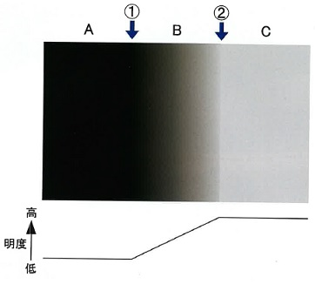
 |  | 1 | 回 折
 |  | 2 | 側方抑制 | 正解
 |  | 3 | Riddoch現象
 |  | 4 | Purkinje移動
 |  | 5 | Stiles-Crawford効果
視能訓練士 | 2021 | 視覚生理学の基礎 |  | 2021_co_21_pm012
 |  | M系経路（magnocellular pathway）が関係するのはどれか。2つ選べ。
 |  | 1 | 色情報処理
 |  | 2 | 空間視 | 正解
 |  | 3 | 限界フリッカ値 | 正解
 |  | 4 | 静的立体視
 |  | 5 | 精密な形態覚
視能訓練士 | 2021 | 視覚生理学の基礎 |  | 2021_co_21_pm013
 |  | 長波長感受性錐体＜L錐体＞のピーク感度の波長に相当する色はどれか。
 |  | 1 | 赤 色
 |  | 2 | 橙 色
 |  | 3 | 黄緑色 | 正解
 |  | 4 | 緑 色
 |  | 5 | 青緑色
視能訓練士 | 2021 | 斜視【斜視検査】 |  | 2021_co_21_pm014
 |  | 3次元画像を表示するための両眼分離の方法として誤っているのはどれか。
 |  | 1 | アナグリフ
 |  | 2 | 液晶シャッタ
 |  | 3 | 円柱回折格子
 |  | 4 | 遮閉膜 | 正解
 |  | 5 | 偏光眼鏡
視能訓練士 | 2021 | 眼疾病学 |  | 2021_co_21_pm015
 |  | 垂直眼球運動障害をきたさないのはどれか。
 |  | 1 | 甲状腺眼症
 |  | 2 | 重症筋無力症
 |  | 3 | Parinaud症候群
 |  | 4 | double elevator palsy
 |  | 5 | one-and-a-half症候群 | 正解
視能訓練士 | 2021 | 視覚生理学の基礎 |  | 2021_co_21_pm016
 |  | Goldmann視野計検査について正しいのはどれか。
 |  | 1 | 静的視野検査である。
 |  | 2 | 一般に背景輝度は1,000asbである。
 |  | 3 | 視野の感度は中心よりも周辺の方が高い。
 |  | 4 | 視標の速度は中心では5°/秒、周辺では3°/秒程度がよい。
 |  | 5 | 視標の大きさが受容野より小さいときに閾値は視標面積と輝度の積で決まる。 | 正解
視能訓練士 | 2021 | 生理光学 |  | 2021_co_21_pm017
 |  | 白色光には種々の波長の光が含まれ波長によって焦点位置が異なる。 この現象はどれか。
 |  | 1 | 色収差 | 正解
 |  | 2 | 球面収差
 |  | 3 | コマ収差
 |  | 4 | 非点収差
 |  | 5 | 高次波面収差
視能訓練士 | 2021 | 視覚機能の基礎と検査機器（眼解剖） |  | 2021_co_21_pm018
 |  | 調節時に屈折力変化への寄与が最も大きいのはどれか。
 |  | 1 | 瞳 孔
 |  | 2 | 角膜前面
 |  | 3 | 角膜後面
 |  | 4 | 水晶体前面 | 正解
 |  | 5 | 水晶体後面
視能訓練士 | 2021 | 生理光学 |  | 2021_co_21_pm019
 |  | 混合乱視はどれか。
 |  | 1 | －2.50D＝cyl＋0.50D45°
 |  | 2 | －3.00D＝cyl＋3.00D90°
 |  | 3 | ＋0.50D＝cyl－1.25D30° | 正解
 |  | 4 | ＋1.00D＝cyl－0.50D180°
 |  | 5 | ＋1.00D＝cyl－1.00D135°
視能訓練士 | 2021 | 眼科検査学 |  | 2021_co_21_pm020
 |  | 眼圧を最も正確に測定できるのはどれか。
 |  | 1 | 触診法
 |  | 2 | 圧入眼圧計
 |  | 3 | 圧平眼圧計 | 正解
 |  | 4 | 反跳眼圧計
 |  | 5 | 非接触眼圧計
視能訓練士 | 2021 | 眼科検査学 |  | 2021_co_21_pm021
 |  | Schirmer試験Ⅰ法で異常値を示すのはどれか。
 |  | 1 | 強膜炎
 |  | 2 | 鼻涙管閉塞
 |  | 3 | sjögren症候群 | 正解
 |  | 4 | アレルギー性結膜炎
 |  | 5 | 単純ヘルペス角膜炎
視能訓練士 | 2021 | 眼科検査学 |  | 2021_co_21_pm022
 |  | フルオレセイン蛍光眼底造影検査で正しいのはどれか。2つ選べ。
 |  | 1 | 近赤外光で撮影する。
 |  | 2 | 網膜新生血管は低蛍光を示す。
 |  | 3 | 正常の腕-網膜時間は60秒である。
 |  | 4 | アナフィラキシーショックを生じることがある。 | 正解
 |  | 5 | 造影剤注入後、網膜血管より先に脈絡膜血管の蛍光がみられる。 | 正解
視能訓練士 | 2021 | 視覚生理学の基礎 |  | 2021_co_21_pm023
 |  | ERGの律動様小波の発生起源はどれか。
 |  | 1 | 視細胞
 |  | 2 | 双極細胞
 |  | 3 | Müller細胞
 |  | 4 | アマクリン細胞 | 正解
 |  | 5 | 網膜神経節細胞
視能訓練士 | 2021 | 視覚生理学の基礎 |  | 2021_co_21_pm024
 |  | 検査の順番について正しいのはどれか。
 |  | 1 | 暗順応－杆体ERG－フラッシュERG－明順応－錐体ERG | 正解
 |  | 2 | 暗順応－フラッシュERG－杆体ERG－明順応－錐体ERG
 |  | 3 | 暗順応－フラッシュERG－明順応－杆体ERG－錐体ERG
 |  | 4 | 明順応－杆体ERG－フラッシュERG－暗順応－錐体ERG
 |  | 5 | 明順応－錐体ERG－暗順応－フラッシュERG－杆体ERG
視能訓練士 | 2021 | 眼科検査学 |  | 2021_co_21_pm025
 |  | 涙液層破壊時間＜BUT＞について誤っているのはどれか。
 |  | 1 | 反射性分泌を利用する。 | 正解
 |  | 2 | 異常値は5秒以下である。
 |  | 3 | ドライアイを分類できる。
 |  | 4 | Schirmer試験に比べて結果のばらつきが少ない。
 |  | 5 | 角膜上に涙液のないドライスポットが出現するまでの時間を測定する。
視能訓練士 | 2021 | 視覚機能の基礎と検査機器（眼解剖） |  | 2021_co_21_pm026
 |  | 対光反射に関係ないのはどれか。
 |  | 1 | 視神経
 |  | 2 | 視蓋前域
 |  | 3 | 外側膝状体 | 正解
 |  | 4 | 短毛様体神経
 |  | 5 | Edinger-Westphal核
視能訓練士 | 2021 | 眼科検査学 |  | 2021_co_21_pm027
 |  | 隅角検査で観察されないのはどれか。
 |  | 1 | 強膜岬
 |  | 2 | 線維柱帯
 |  | 3 | 毛様体帯
 |  | 4 | Schlemm管 | 正解
 |  | 5 | Schwalbe線
視能訓練士 | 2021 | 眼疾病学 |  | 2021_co_21_pm028
 |  | 後部硝子体剥離が原因とならない疾患はどれか。
 |  | 1 | 飛蚊症
 |  | 2 | 黄斑円孔
 |  | 3 | 網膜剥離
 |  | 4 | 硝子体出血
 |  | 5 | 中心性漿液性脈絡網膜症 | 正解
視能訓練士 | 2021 | 眼科検査学 |  | 2021_co_21_pm029
 |  | OCTの結果を示す。 網膜色素上皮層はどれか。
 |  | 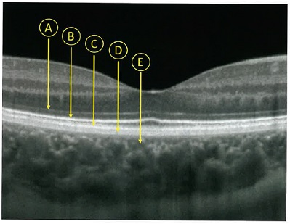
 |  | 1 | A
 |  | 2 | B
 |  | 3 | C
 |  | 4 | D | 正解
 |  | 5 | E
視能訓練士 | 2021 | 眼疾病学 |  | 2021_co_21_pm030
 |  | 疾患と所見の組合せで誤っているのはどれか。
 |  | 1 | 緑内障 -- 乳頭前出血
 |  | 2 | 網膜裂孔 -- 硝子体出血
 |  | 3 | 糖尿病網膜症 -- 硬性白斑
 |  | 4 | 網膜中心動脈閉塞 -- Cherry red spot
 |  | 5 | Vogt-小柳-原田病 -- 雪玉状硝子体混濁 | 正解
視能訓練士 | 2021 | 斜視【斜視検査】 |  | 2021_co_21_pm031
 |  | 両眼開放視力検査が有用なのはどれか。
 |  | 1 | 内斜視
 |  | 2 | 眼瞼下垂
 |  | 3 | 潜伏眼振 | 正解
 |  | 4 | 屈折異常弱視
 |  | 5 | 身体表現性障害＜心因性機能障害＞
視能訓練士 | 2021 | 視覚生理学の基礎 |  | 2021_co_21_pm032
 |  | 仮性同色表検査について正しいのはどれか。
 |  | 1 | 屈折矯正下で行う。 | 正解
 |  | 2 | 呈示時間は定めない。
 |  | 3 | 検査距離は33cmである。
 |  | 4 | 直接指でなぞって回答する。
 |  | 5 | 照明は東向きの窓からの自然光で行う。
視能訓練士 | 2021 | 斜視【斜視検査】 |  | 2021_co_21_pm033
 |  | 日常視から最も遠い網膜対応検査はどれか。
 |  | 1 | 位相差ハプロスコープ検査
 |  | 2 | 大型弱視鏡検査
 |  | 3 | 残像転送検査 | 正解
 |  | 4 | Bagolini線条検査
 |  | 5 | Worth4灯試験
視能訓練士 | 2021 | 斜視【斜視検査】 |  | 2021_co_21_pm034
 |  | 牽引試験が陽性となる疾患はどれか。
 |  | 1 | 外転神経麻痺
 |  | 2 | 核間麻痺
 |  | 3 | 下直筋fibrosis | 正解
 |  | 4 | 間欠性外斜視
 |  | 5 | 重症筋無力症
視能訓練士 | 2021 | 視覚生理学の基礎 |  | 2021_co_21_pm035
 |  | Humphrey視野計検査で標準的に用いられる視標サイズはGoldmann視野計ではどれか。
 |  | 1 | Ⅰ
 |  | 2 | Ⅱ
 |  | 3 | Ⅲ | 正解
 |  | 4 | Ⅳ
 |  | 5 | Ⅴ
視能訓練士 | 2021 | 斜視【斜視検査】 |  | 2021_co_21_pm036
 |  | 大型弱視鏡で検査できないのはどれか。
 |  | 1 | γ角測定
 |  | 2 | 複像検査 | 正解
 |  | 3 | 融像検査
 |  | 4 | 網膜対応検査
 |  | 5 | 回旋斜視角測定
視能訓練士 | 2021 | 視覚生理学の基礎 |  | 2021_co_21_pm037
 |  | 色覚について正しいのはどれか。2つ選べ。
 |  | 1 | 色覚異常には男女差がある。 | 正解
 |  | 2 | 黄色は光の三原色の1つである。
 |  | 3 | 学校での色覚検査は全員に実施される。
 |  | 4 | 色覚異常は杆体の障害によって生じる。
 |  | 5 | 先天色覚異常は日本人男性の20人に1人の割合でみられる。 | 正解
視能訓練士 | 2021 | 視覚生理学の基礎 |  | 2021_co_21_pm038
 |  | 視標と閾値の組合せで正しいのはどれか。
 |  | 1 | 絵視標 -- 副尺視力
 |  | 2 | 縞視標 -- 最小分離閾 | 正解
 |  | 3 | ドットカード -- 最小可読閾
 |  | 4 | ETDRS -- コントラスト閾値
 |  | 5 | Landolt環 -- 最小視認閾
視能訓練士 | 2021 | 眼疾病学 |  | 2021_co_21_pm039
 |  | 暗所で瞳孔不同が著明になる疾患はどれか。
 |  | 1 | 外傷性散瞳
 |  | 2 | Adie症候群
 |  | 3 | 動眼神経麻痺
 |  | 4 | Horner症候群 | 正解
 |  | 5 | 有機リン中毒
視能訓練士 | 2021 | 生理光学 |  | 2021_co_21_pm040
 |  | 調節異常について誤っているのはどれか。
 |  | 1 | 過度なVDT作業では毛様体筋の緊張が亢進する。
 |  | 2 | 調節けいれんでは近点が延長する。 | 正解
 |  | 3 | 調節不全は眼精疲労の原因となる。
 |  | 4 | 調節麻痺は副交感神経の障害である。
 |  | 5 | 老視では水晶体の弾性が低下する。
視能訓練士 | 2021 | 眼疾病学 |  | 2021_co_21_pm041
 |  | 白内障の原因でないのはどれか。
 |  | 1 | アトピー性皮膚炎
 |  | 2 | ガラクトース血症
 |  | 3 | 筋緊張性ジストロフィ
 |  | 4 | Down症候群
 |  | 5 | Sjögren症候群 | 正解
視能訓練士 | 2021 | 眼疾病学 |  | 2021_co_21_pm042
 |  | 鈍的外傷によって生じるのはどれか。2つ選べ。
 |  | 1 | 黄斑円孔 | 正解
 |  | 2 | 中毒性視神経症
 |  | 3 | 脈絡膜血管腫
 |  | 4 | 網膜色素変性
 |  | 5 | 網膜振盪 | 正解
視能訓練士 | 2021 | 眼疾病学 |  | 2021_co_21_pm043
 |  | クラミジアが原因となるのはどれか。
 |  | 1 | 咽頭結膜熱
 |  | 2 | 封入体結膜炎 | 正解
 |  | 3 | 巨大乳頭結膜炎
 |  | 4 | 流行性角結膜炎
 |  | 5 | 急性出血性結膜炎
視能訓練士 | 2021 | 眼疾病学 |  | 2021_co_21_pm044
 |  | 裂孔原性網膜剥離をきたすのはどれか。
 |  | 1 | 関節リウマチ
 |  | 2 | 重症筋無力症
 |  | 3 | 甲状腺機能異常
 |  | 4 | アトピー性皮膚炎 | 正解
 |  | 5 | ガラクトース血症
視能訓練士 | 2021 | 眼疾病学 |  | 2021_co_21_pm045
 |  | 網膜の虚血を示す所見はどれか。
 |  | 1 | 黄斑浮腫
 |  | 2 | 硬性白斑
 |  | 3 | 軟性白斑 | 正解
 |  | 4 | 網膜細動脈瘤
 |  | 5 | 網膜格子状変性
視能訓練士 | 2021 | 眼疾病学 |  | 2021_co_21_pm046
 |  | 強膜炎で正しいのはどれか。
 |  | 1 | 疼痛はない。
 |  | 2 | 網膜には影響しない。
 |  | 3 | 細菌感染が主因である。
 |  | 4 | 血管収縮薬の点眼で充血は改善しない。 | 正解
 |  | 5 | 副腎皮質ステロイド薬の内服は禁忌である。
視能訓練士 | 2021 | 眼疾病学 |  | 2021_co_21_pm047
 |  | うっ血乳頭で正しいのはどれか。
 |  | 1 | 片眼性が多い。
 |  | 2 | 出血は起こさない。
 |  | 3 | 乳頭陥凹が著明となる。
 |  | 4 | 急激な視力低下をきたす。
 |  | 5 | Mariotte盲点が拡大する。 | 正解
視能訓練士 | 2021 | 眼疾病学 |  | 2021_co_21_pm048
 |  | 糖尿病網膜症の初期からみられる所見はどれか。
 |  | 1 | 数珠状静脈
 |  | 2 | 硝子体出血
 |  | 3 | 毛細血管瘤 | 正解
 |  | 4 | 虹彩新生血管
 |  | 5 | 乳頭新生血管
視能訓練士 | 2021 | 斜視【各型】 |  | 2021_co_21_pm049
 |  | 偽内斜視の原因でないのはどれか。
 |  | 1 | 陰性γ角
 |  | 2 | 内眼角贅皮
 |  | 3 | 黄斑鼻側偏位
 |  | 4 | 片眼瞼裂狭小
 |  | 5 | 硝子体血管系遺残（第一次硝子体過形成遺残） | 正解
視能訓練士 | 2021 | 斜視【斜視検査】 |  | 2021_co_21_pm050
 |  | プリズムを用いた融像幅の測定について誤っているのはどれか。
 |  | 1 | 調節視標を用いる。
 |  | 2 | 33cmと5mの距離で測定する。
 |  | 3 | 開散側、輻湊側の順に測定する。
 |  | 4 | 輻湊側はプリズムを基底内方に入れる。 | 正解
 |  | 5 | 複視を自覚する点が融像限界点＜break point＞である。
視能訓練士 | 2021 | 弱視 |  | 2021_co_21_pm051
 |  | 弱視訓練で正しいのはどれか。
 |  | 1 | 交代遮閉から開始する。
 |  | 2 | 効果の評価は裸眼視力で行う。
 |  | 3 | 遮閉訓練は医師の指示が必要である。 | 正解
 |  | 4 | 視力が測定できるまでは訓練は行わない。
 |  | 5 | 眼鏡装用だけで視力の改善は期待できない。
視能訓練士 | 2021 | 斜視【各型】 |  | 2021_co_21_pm052
 |  | 乳児内斜視にみられない所見はどれか。
 |  | 1 | 交差固視
 |  | 2 | 潜伏眼振
 |  | 3 | 交代性上斜位
 |  | 4 | 大角度の斜視
 |  | 5 | 良好な立体視機能 | 正解
視能訓練士 | 2021 | 弱視 |  | 2021_co_21_pm053
 |  | 視覚の感受性期が最も早く終了するのはどれか。
 |  | 1 | 斜視弱視
 |  | 2 | 不同視弱視
 |  | 3 | 屈折異常弱視
 |  | 4 | 微小斜視弱視
 |  | 5 | 形態覚遮断弱視 | 正解
視能訓練士 | 2021 | 斜視【斜視治療】 |  | 2021_co_21_pm054
 |  | 間欠性外斜視の視能訓練法と対象の組合せで正しいのはどれか。
 |  | 1 | ビーズ通し -- 抑 制
 |  | 2 | flashing method -- 抑 制 | 正解
 |  | 3 | two pencil法 -- 融 像
 |  | 4 | framing card -- 融 像
 |  | 5 | 遮閉法 -- 輻 湊
視能訓練士 | 2021 | 生理光学 |  | 2021_co_21_pm055
 |  | 遠近累進屈折力レンズの構造を示す。 誤っているのはどれか。
 |  | 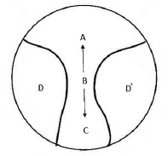
 |  | 1 | Aは遠用部領域である。
 |  | 2 | Bは度数が一定である。 | 正解
 |  | 3 | Cは近用部領域である。
 |  | 4 | AとCの度数差は加入度である。
 |  | 5 | DとD´は収差が生じる部分である。
視能訓練士 | 2021 | 両眼視機能と眼球運動 |  | 2021_co_21_pm056
 |  | 正常両眼視の図を示す。 Fを固視しているときの所見で誤っているのはどれか。
 |  | 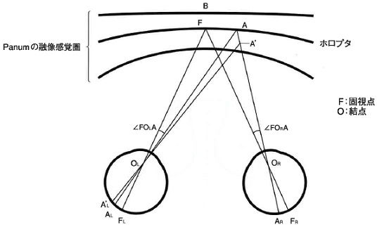
 |  | 1 | Bでは同側性複視を生じる。
 |  | 2 | ∠FO<sub>L</sub>Aと∠FO<sub>R</sub>Aは等しい。
 |  | 3 | A’にあるものは凹感を生じる。 | 正解
 |  | 4 | Aは両眼の網膜対応点に結像する。
 |  | 5 | Fは両眼の網膜対応点に結像する。
視能訓練士 | 2021 | 生理光学 |  | 2021_co_21_pm057
 |  | 自覚的屈折検査に関連して正しいのはどれか。2つ選べ。
 |  | 1 | 頂点間距離は15mmにレンズ後頂点をおく。
 |  | 2 | 最高視力を得る最もプラス側を屈折値とする。 | 正解
 |  | 3 | 乱視表では最小錯乱円を網膜上において行う。
 |  | 4 | クロスシリンダーでは前焦線を網膜上において行う。
 |  | 5 | 5mで0.1のLandolt環の切れ目は視角10分である。 | 正解
視能訓練士 | 2021 | 眼疾病学 |  | 2021_co_21_pm058
 |  | 核間麻痺でみられる運動制限はどれか。
 |  | 1 | 回 旋
 |  | 2 | 外 転
 |  | 3 | 下 転
 |  | 4 | 上 転
 |  | 5 | 内 転 | 正解
視能訓練士 | 2021 | 生理光学 |  | 2021_co_21_pm059
 |  | 調節麻痺下に眼鏡度数＋2.50D＝cyl＋1.50D90°の上から、レチノスコープを用いて50cmの検査距離で、縦方向＋1.25D、横方向＋0.75Dで中和した。 眼球の屈折値はどれか。
 |  | 1 | －0.75D＝cyl－1.00D180°
 |  | 2 | ＋0.75D＝cyl－1.00D180°
 |  | 3 | ＋1.75D＝cyl＋1.00D90° | 正解
 |  | 4 | ＋2.75D＝cyl－1.00D90°
 |  | 5 | ＋3.25D＝cyl＋2.25D90°
視能訓練士 | 2021 | 眼疾病学 |  | 2021_co_21_pm060
 |  | Heringの法則に従うのはどれか。
 |  | 1 | 点頭発作（spasmus nutans）
 |  | 2 | 潜伏眼振 | 正解
 |  | 3 | 解離性眼振
 |  | 4 | シーソー眼振
 |  | 5 | 輻湊後退眼振
視能訓練士 | 2021 | 斜視【斜視検査】 |  | 2021_co_21_pm061
 |  | 左右網膜像分離のための検査眼鏡が必要なのはどれか。
 |  | 1 | 三杆法
 |  | 2 | 大型弱視鏡
 |  | 3 | Lang stereo test
 |  | 4 | Frisby stereo test
 |  | 5 | Randot stereo test | 正解
視能訓練士 | 2021 | 眼疾病学 |  | 2021_co_21_pm062
 |  | 右側橋下部腹側の病変で生じるのはどれか。
 |  | 1 | 右眼外転障害 | 正解
 |  | 2 | 右眼下転障害
 |  | 3 | 右眼眼瞼下垂
 |  | 4 | 左眼上転障害
 |  | 5 | 左眼瞳孔散大
視能訓練士 | 2021 | 斜視【斜視検査】 |  | 2021_co_21_pm063
 |  | 抑制を検出できないのはどれか。
 |  | 1 | Worth4灯試験
 |  | 2 | 大型弱視鏡検査
 |  | 3 | Hirschberg試験 | 正解
 |  | 4 | Bagolini線条検査
 |  | 5 | Maddox杆正切尺法
視能訓練士 | 2021 | 斜視【斜視検査】 |  | 2021_co_21_pm064
 |  | 調和性異常対応があるとき、眼位異常が検出されないのはどれか。
 |  | 1 | Krimsky試験
 |  | 2 | Hess赤緑試験 | 正解
 |  | 3 | Hirschberg試験
 |  | 4 | 交代プリズム遮閉試験
 |  | 5 | 同時プリズム遮閉試験
視能訓練士 | 2021 | 斜視【各型】 |  | 2021_co_21_pm065
 |  | 回旋斜視について正しいのはどれか。2つ選べ。
 |  | 1 | 水平偏位は伴わない。
 |  | 2 | 上斜筋前部前転術を行う。 | 正解
 |  | 3 | Hess赤緑試験で定量する。
 |  | 4 | むき眼位で偏位量が異なる。 | 正解
 |  | 5 | 上斜筋麻痺では内方回旋偏位が生じる。
視能訓練士 | 2021 | 疾病と障害の成り立ち及び回復過程の促進 |  | 2021_co_21_pm066
 |  | 72歳の男性。2か月前に脳梗塞を発症した後、左側にあるものにぶつかりやすくなった。食事の際に左側に置かれたものに気付かず食べ残す傾向がある。視力は右0.7（1.2×－2.50D）、左0.6（1.2×－2.25D）で、記憶力や判断力に明らかな低下はみられなかった。視野検査の結果を示す。 この患者で考慮すべき病態はどれか。
 |  | 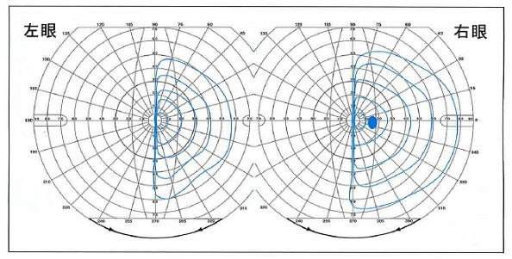
 |  | 1 | 失語症
 |  | 2 | 水平注視麻痺
 |  | 3 | 認知症
 |  | 4 | 半側空間無視 | 正解
 |  | 5 | 皮質盲
視能訓練士 | 2021 | 眼疾病学 |  | 2021_co_21_pm067
 |  | 9歳の女児。乳児期からの眼の揺れと動揺する頭位異常を主訴に来院した。正面位で数分間にわたって、両眼開放下で記録した水平誘導の電気眼振図＜ENG＞を示す。 診断名はどれか。
 |  | 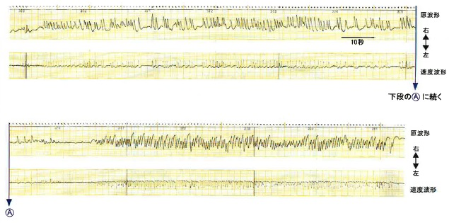
 |  | 1 | 解離性眼振
 |  | 2 | 顕性潜伏眼振
 |  | 3 | 周期交代性眼振 | 正解
 |  | 4 | 潜伏眼振
 |  | 5 | 注視方向性眼振
視能訓練士 | 2021 | 生理光学 |  | 2021_co_21_pm068
 |  | 18歳の女子。コンタクトレンズの処方を希望して来院した。眼鏡度数は、頂点間距離12mmで－9.50Dである。 コンタクトレンズ度数〔D〕はどれか。
 |  | 1 | －10.00
 |  | 2 | －9.50
 |  | 3 | －9.00
 |  | 4 | －8.50 | 正解
 |  | 5 | －8.00
視能訓練士 | 2021 | 眼疾病学 |  | 2021_co_21_pm069
 |  | 85歳の男性。右眼の視野異常を自覚したため来院した。視力は右（1.2×＋0.75D＝cyl－1.00D105°）、左（1.2×＋0.50D＝cyl－1.00D75°）。右眼の眼底写真と動的視野検査の結果を示す。 この症例の診断に必要ないのはどれか。
 |  | 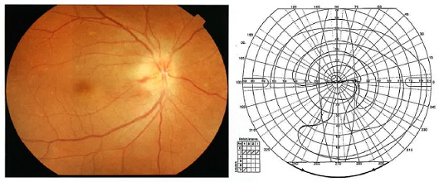
 |  | 1 | 血圧検査
 |  | 2 | 血液検査
 |  | 3 | ERG検査 | 正解
 |  | 4 | 頭部MRI
 |  | 5 | 蛍光眼底造影検査
視能訓練士 | 2021 | 眼疾病学 |  | 2021_co_21_pm070
 |  | 40歳の男性。数年前から夜間の外出が困難になり来院した。視力は右（1.2×－0.25D）、左（1.2×cyl－0.50D180゜）。眼圧は両眼共に11mmHg、動的視野検査の結果を示す。前眼部、中間透光体に異常を認めない。 最も考えられる疾患はどれか。
 |  | 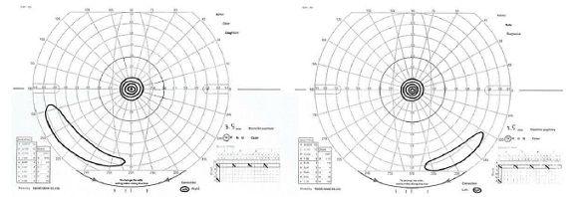
 |  | 1 | 緑内障
 |  | 2 | 網膜剥離
 |  | 3 | 加齢黄斑変性
 |  | 4 | 視神経低形成
 |  | 5 | 網膜色素変性 | 正解
視能訓練士 | 2021 | 眼疾病学 |  | 2021_co_21_pm071
 |  | 31歳の女性。3日前からの頭痛と両眼の視力低下を主訴に来院した。視力は右0.3（0.5×＋1.00D）、左0.1（0.4×＋2.00D）。両眼の前房に細胞を認める。左眼の眼底写真およびOCTの結果を示す。右眼も同様の所見である。 この疾患でみられるのはどれか。
 |  | 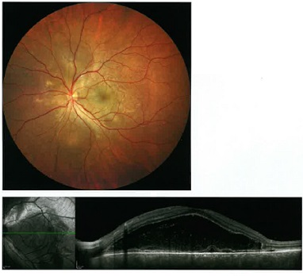
 |  | 1 | 陰部潰瘍
 |  | 2 | 前房蓄膿
 |  | 3 | 唾液分泌減少
 |  | 4 | 難 聴 | 正解
 |  | 5 | 両側肺門部リンパ節腫脹
視能訓練士 | 2021 | 眼疾病学 |  | 2021_co_21_pm072
 |  | 6歳の女児。眼瞼疾患の治療のために紹介受診した。左眼の細隙灯顕微鏡写真を示す。 この疾患で正しいのはどれか。
 |  | 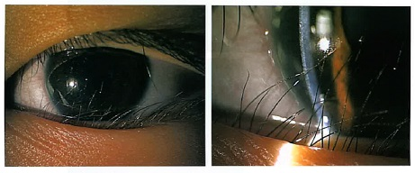
 |  | 1 | 耳側に多い。
 |  | 2 | 羞明がある。 | 正解
 |  | 3 | 上眼瞼に多い。
 |  | 4 | 眼瞼に痛みがある。
 |  | 5 | 瞼板の異常がある。
視能訓練士 | 2021 | 保健医療福祉と視能障害のリハビリテーションの理念 |  | 2021_co_21_pm073
 |  | 7歳の男児。注意欠陥多動性障害＜ADHD＞と診断されている。学校健診でLandolt環を用いた視力検査ができず受診した。 この患児への検査時の対応で誤っているのはどれか。
 |  | 1 | 検査環境を整える。
 |  | 2 | 可能な検査方法を選ぶ。
 |  | 3 | 患児の特徴を理解する。
 |  | 4 | できるまで長時間かけて検査する。 | 正解
 |  | 5 | わかりやすい言葉で簡潔に伝える。
視能訓練士 | 2021 | 生理光学 |  | 2021_co_21_pm074
 |  | 50歳の男性。小学校の教師。授業で教科書の文字が30cmの距離で見えにくいことを主訴に来院した。遠用単焦点眼鏡（右＋1.50D、左＋1.50D）を所持し、眼鏡装用時の視力は右（1.0）、左（1.0）。前眼部、中間透光体に異常は認められない。遠見眼鏡視力は右0.6（1.2×＋2.00D）、左0.6（1.2×＋2.00D）。近見視力は右0.1（1.2×＋4.00D）、左0.15（1.2×＋4.00D）。 新しい常用眼鏡の度数として適しているのはどれか。
 |  | 1 | 右＋2.00D、左＋2.00D
 |  | 2 | 右＋3.00D、左＋3.00D
 |  | 3 | 右＋4.00D、左＋4.00D
 |  | 4 | 右＋2.00D 近用加入＋2.00D、左＋2.00D 近用加入＋2.00D | 正解
 |  | 5 | 右＋2.00D 近用加入＋3.50D、左＋2.00D 近用加入＋3.50D
視能訓練士 | 2021 | 斜視【斜視検査】 |  | 2021_co_21_pm075
 |  | 48歳の男性。交通事故による頭部外傷後の意識消失で救急搬送された。集中治療室に入院し、受傷後2か月でリハビリ施設へ転院となった。複視を自覚したため精査を希望し受診した。視力は右0.8（0.9×＋1.25D＝cyl－1.00D100°）、左1.2（矯正不能）。前眼部、中間透光体に所見を認めない。Hess赤緑試験の結果を示す。 観察されるのはどれか。
 |  | 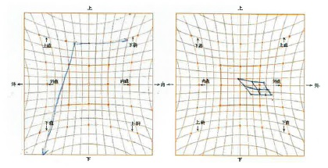
 |  | 1 | 右眼調節麻痺 | 正解
 |  | 2 | 左眼眼瞼下垂
 |  | 3 | 右眼右向き眼振
 |  | 4 | 左眼内転位固定
 |  | 5 | 両眼視神経乳頭腫脹

